exercicio3
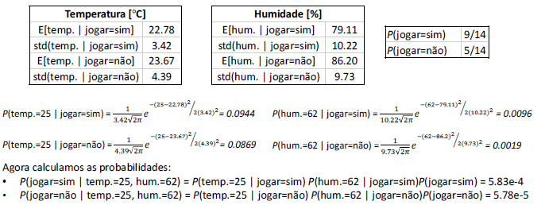
Altura | Peso | Calçado | Sexo |  | X | Xi | Xi-X | (Xi-X)^2 | Soma Desvio | Desvio
1.83 | 81.65 | 30.48 | masculino |  | 19.05 | 15.24 | -3.81 | 14.5161 | 32.258 | 2.8398063314
1.8 | 86.18 | 27.94 | masculino |  |  | 20.32 | 1.27 | 1.6129
1.7 | 77.11 | 30.48 | masculino |  |  | 17.78 | -1.27 | 1.6129
1.8 | 74.84 | 25.4 | masculino |  |  | 22.86 | 3.81 | 14.5161
1.52 | 45.36 | 15.24 | feminino
1.68 | 68.04 | 20.32 | feminino
1.65 | 58.97 | 17.78 | feminino
1.75 | 68.04 | 22.86 | feminino

Média (E) | 1.65 |  | raiz2PI | (Xk-Media)^2 | (2*(std))^2 | (Xk-Media)^2/(2*(std))^2 |  |  | 0.46517 |  | Probabilidas(somatorias de atributos) | 0.001241585247
Desvio Padrão (sqt) | 0.083367 |  | 2.5066282746 | -0.0324 | 0.013900113378 | -2.3309162392 |  |  | 4.20E-02
Xk | 1.83 |  |  |  |  |  |  |  | 1.27E-01
 |  |  | P(Xk/atributo) | = | 4.7853740737 | 0.46517014315 |  |  | 0.5

